MCI
Para calcular el MCI Ver Anexo 3- MCI-Calculator-thinkstep-anz-2024
MCI
Cierre del ciclo
% Circularidad del material: la masa de materia prima virgen utilizada en la fabricación
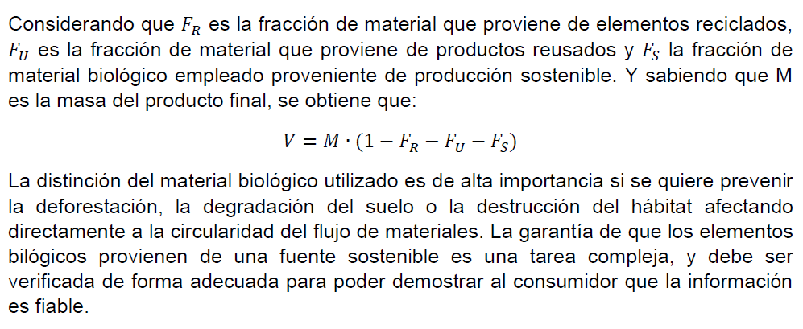
% Masa residuos irrecuperables: La masa de residuos irrecuperables que se atribuye al producto
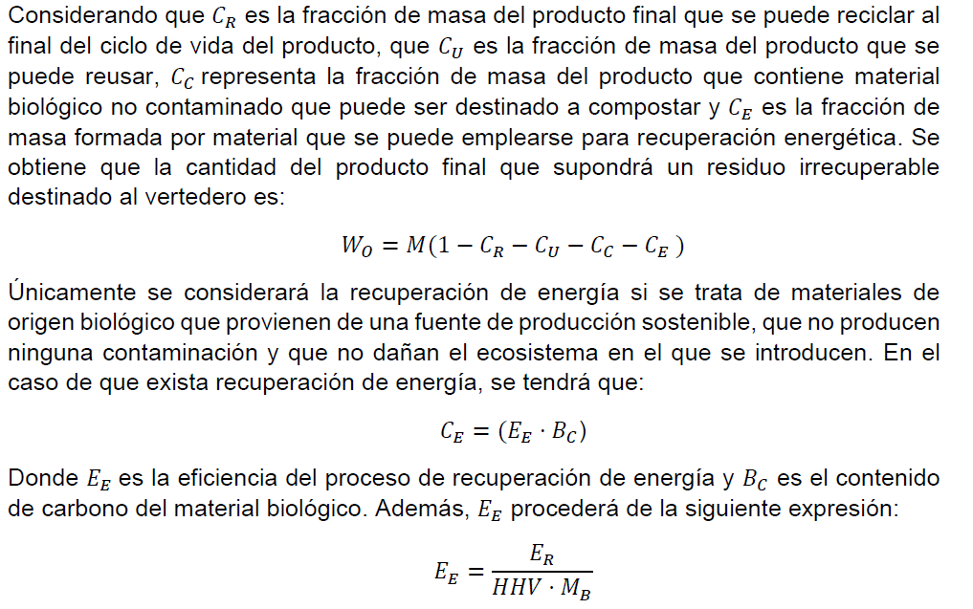
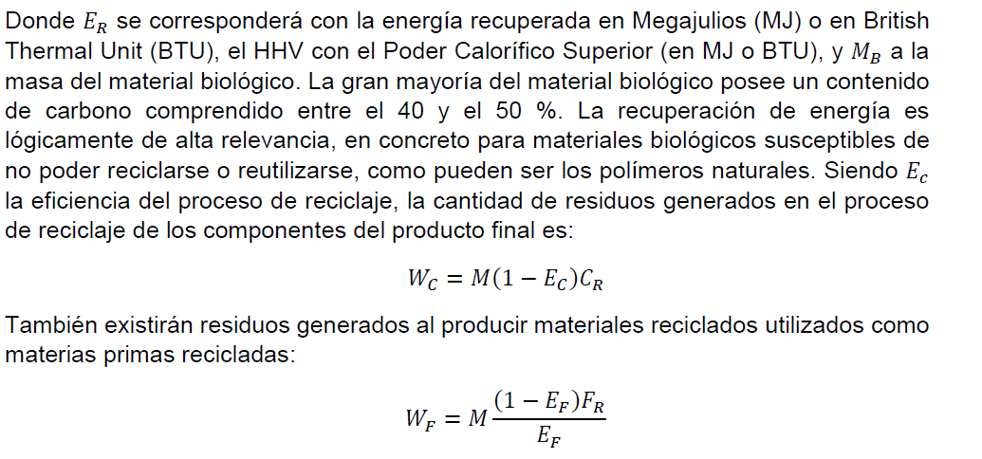

Índice de Flujo Lineal

Factor de Utilidad: que da cuenta de la duración y la intensidad del uso del producto.
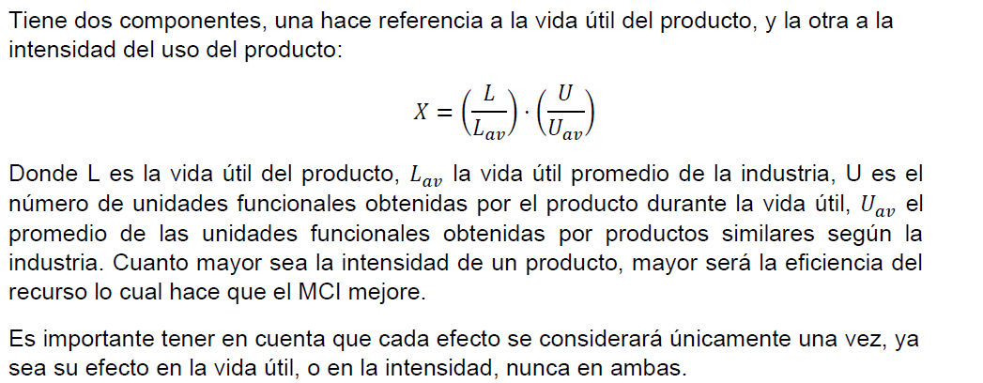
Indicador de Circularidad del Material

Summ
Ambiental |  |  | Social |  |  | Gobernanza
Energía (GRI 302) | 0% | #DIV/0! | Relaciones Trabajado-Empresa (GRI 402) | 0% | #DIV/0! | Anticorrupción (GRI 205) | 0% | 0%
Consumo de agua y Vertimientos (GRI 303) | 0% |  | Diversidad e igualdad de oportunidades (GRI 405) | #DIV/0! |  | Estructura de gobernanza y composición: Bajo el estándar de contenidos generales Contenido GRI 2-9 | 0%
Emisiones (GRI 305) | #DIV/0! |  | Prácticas en Materia de Seguridad (GRI 410) | 0% |  | Delegación de la responsabilidad de gestión de los impactos: Bajo el estándar de contenidos generales GRI 2-13 | 0%
Revisar Biodiversidad si Aplica |  |  |  |  |  | Incorporación de los compromisos y políticas: Bajo el estandar del contenido GRI 2-24 | 0%
Energía (GRI 302) | 0%
Consumo de agua y Vertimientos (GRI 303) | 0%
Emisiones (GRI 305) | 0%
Revisar Biodiversidad si Aplica

